상품제안서
버팔로아파치등산스틱1종 | 상품코드: F06545

 |  |  |  |  |  |  | 02-412-0044 | www.easy1.co.kr
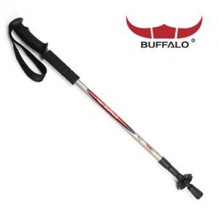

【상세/제작정보】

【인쇄/포장옵션】 | 기타 / 별도문의

【공급단가】 | 수량 | 50~ | 100~ | 500~ | 1,000~ | 2,000~
*VAT별도 | 단가 | 14,500원 | 13,500원 | 13,000원 | 12,500원 | 12,000원

【상품 URL】 | https://dev.easy1.co.kr:443/src/goods_detail.php?gdno=6545

